Pinout
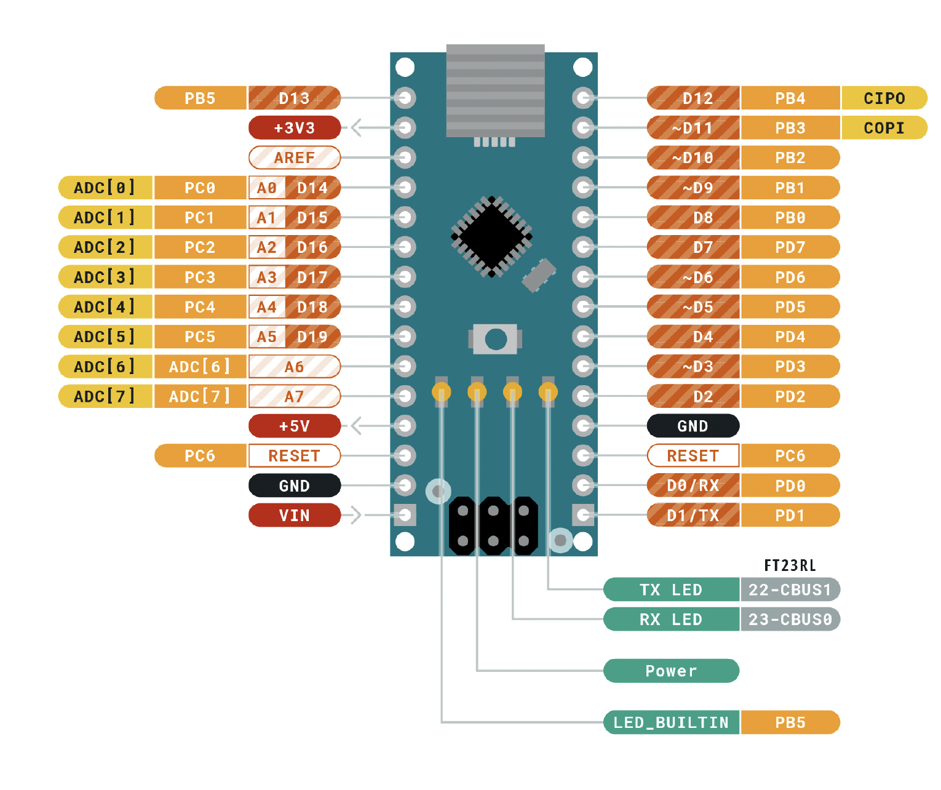
 |  |  | ATMEGA328P Pinout

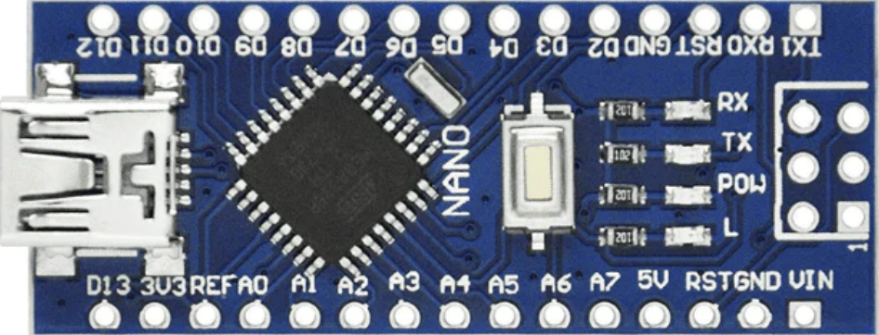
 |  |  | Función |  |  |  |  |  |  | Función
 |  |  | Salida Alarma | PB5 | D13 |  |  | D12 | PB4 | pb modo
Entradas | Descripción |  |  | 3V3 |  |  |  | D11 | PB3 | pb suma
 |  |  |  | REF |  |  |  | D10 | PB2 | pb resta
 | DISP IZQUIERDO | 1 ENCIENDE | S1 | PC0 | A0 |  |  | D9 | PB1 | pb alarma
 |  |  | S2 | PC1 | A1 |  |  | D8 | PB0 | sal parpadeo leds
Salidas |  |  | S2 | PC2 | A2 |  |  | D7 | PD7 | (P)
 | DISP DERECHO |  | S4 | PC3 | A3 |  |  | D6 | PD6 | A
 |  |  | sal modo 1 | PC4 | A4 |  |  | D5 | PD5 | B
 |  |  | sal modo 2 | PC5 | A5 |  |  | D4 | PD4 | C
 |  |  |  | ADC 6 | A6 |  |  | D3 | PD3 | D
 |  |  |  | ADC 7 | A7 |  |  | D2 | PD2 | E
 |  |  |  | 5V |  |  |  | GND
 |  |  |  | PD6 | RST |  |  | RST | PC6
 |  |  |  | GND |  |  |  | RX | PD0 | G
 |  |  |  | VIN |  |  |  | TX | PD1 | F

 |  | ddr= 1 salida |  |  |  | SALIDA | ENTRADA
 |  | ddr = 0 entrada

